上报问题人员
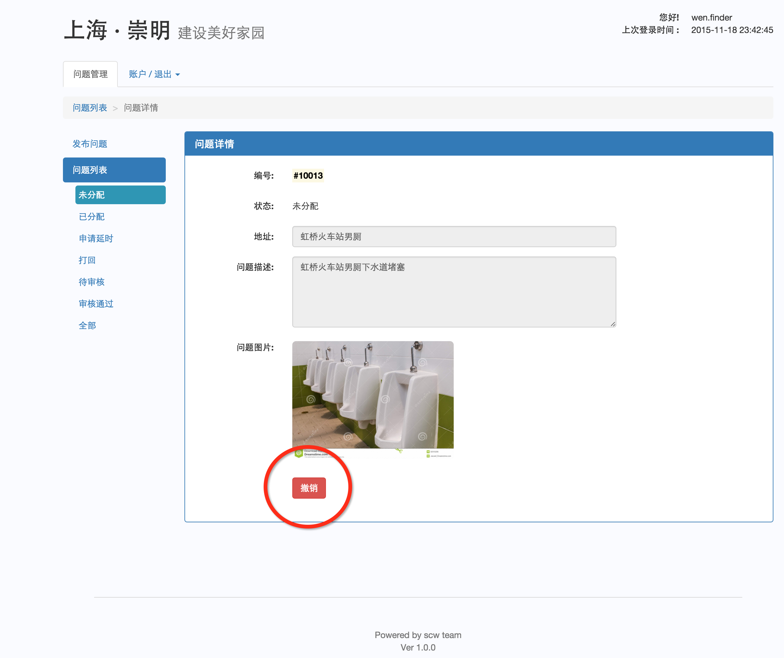
上报问题人员

如何发布问题?

一、选中大菜单“问题管理”。( 账户登录后默认就是选中的)
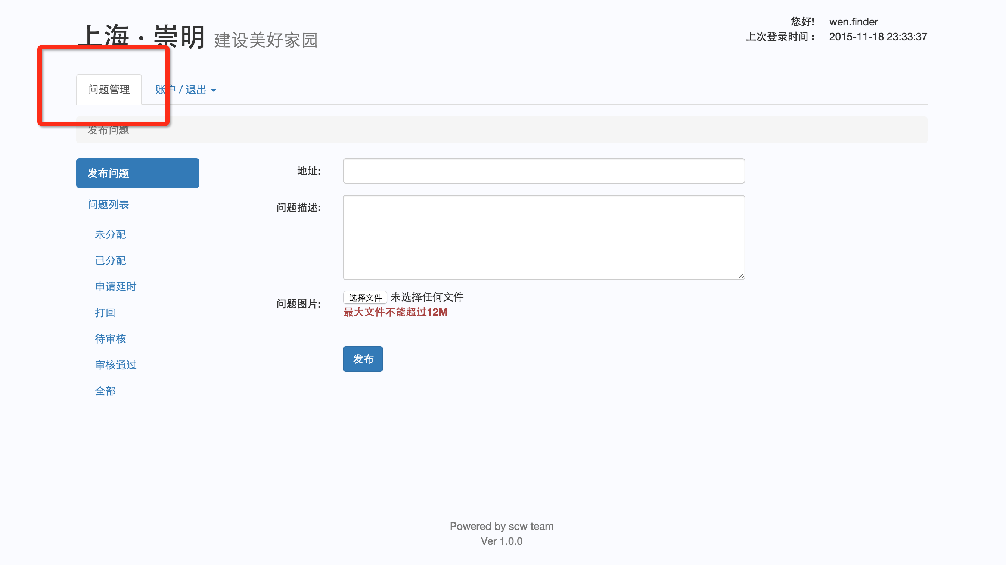

二、选中左边菜单中的发布问题。( 账户登录后默认就是选中的)
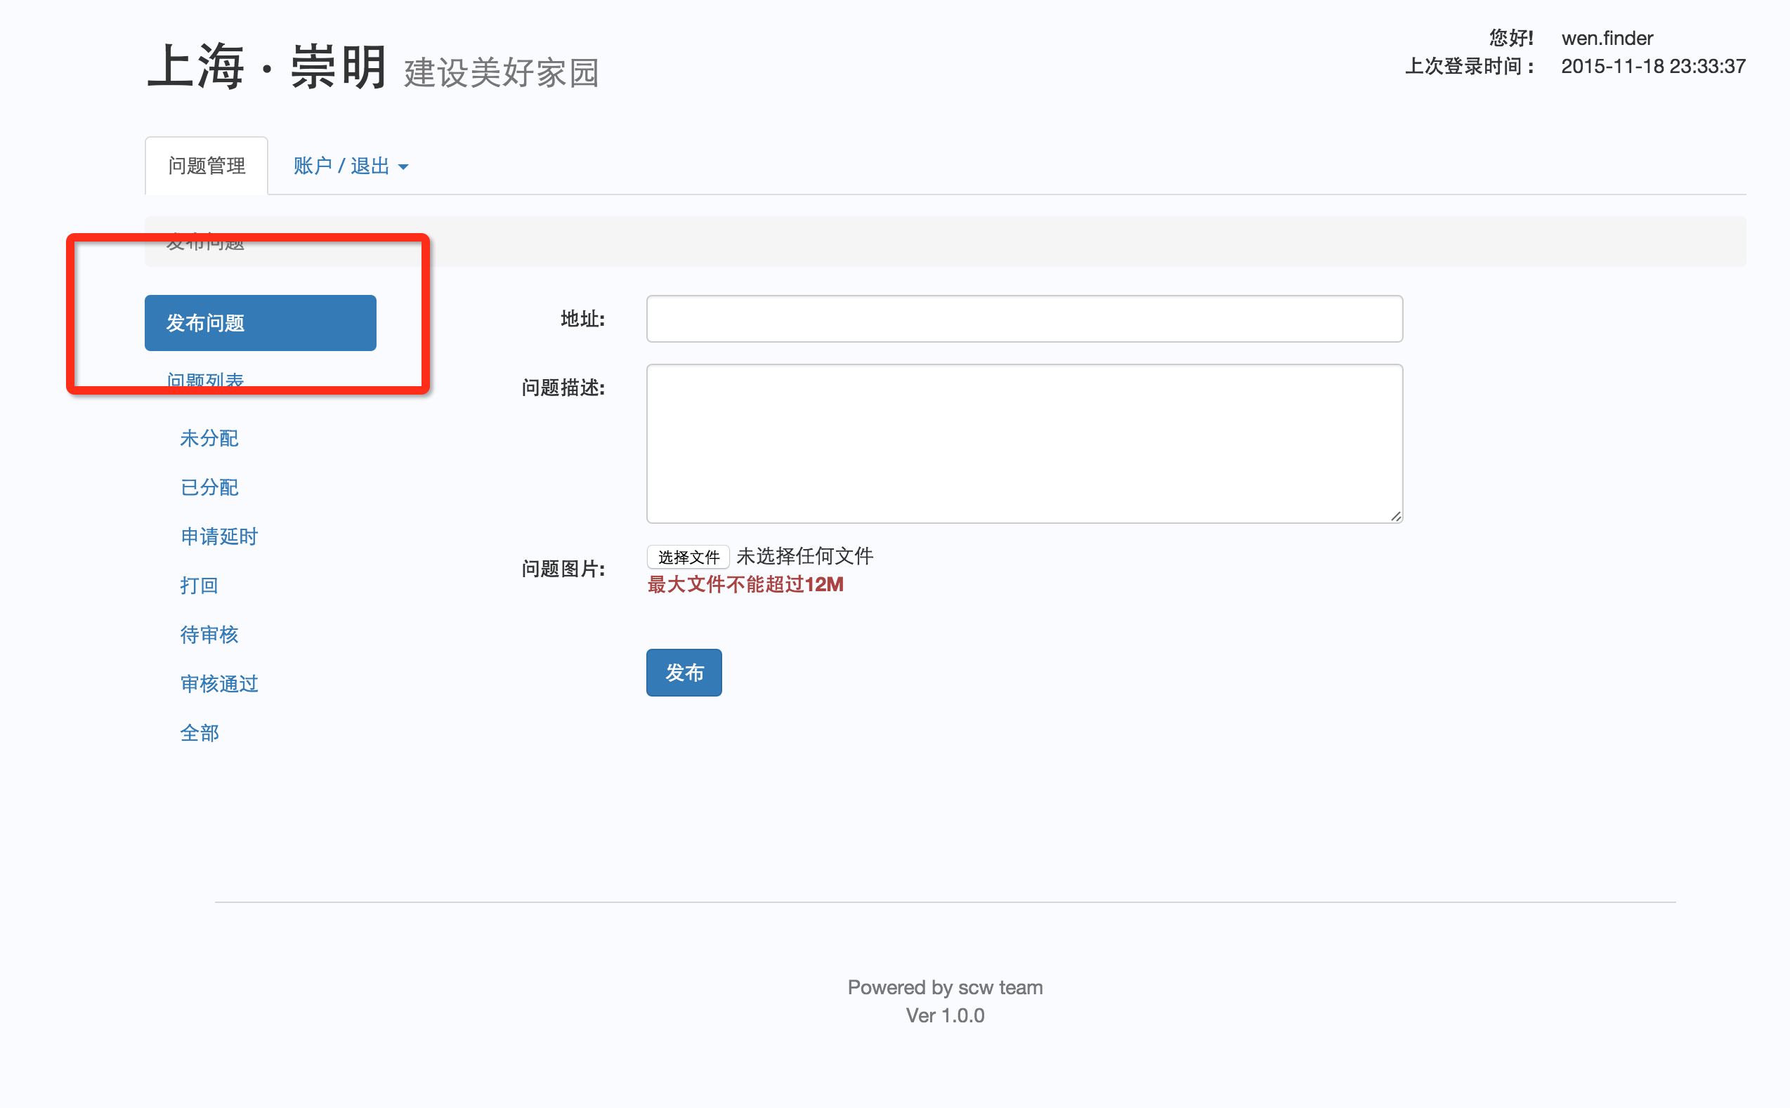

三、填写要发布的问题的地址与详细描述。
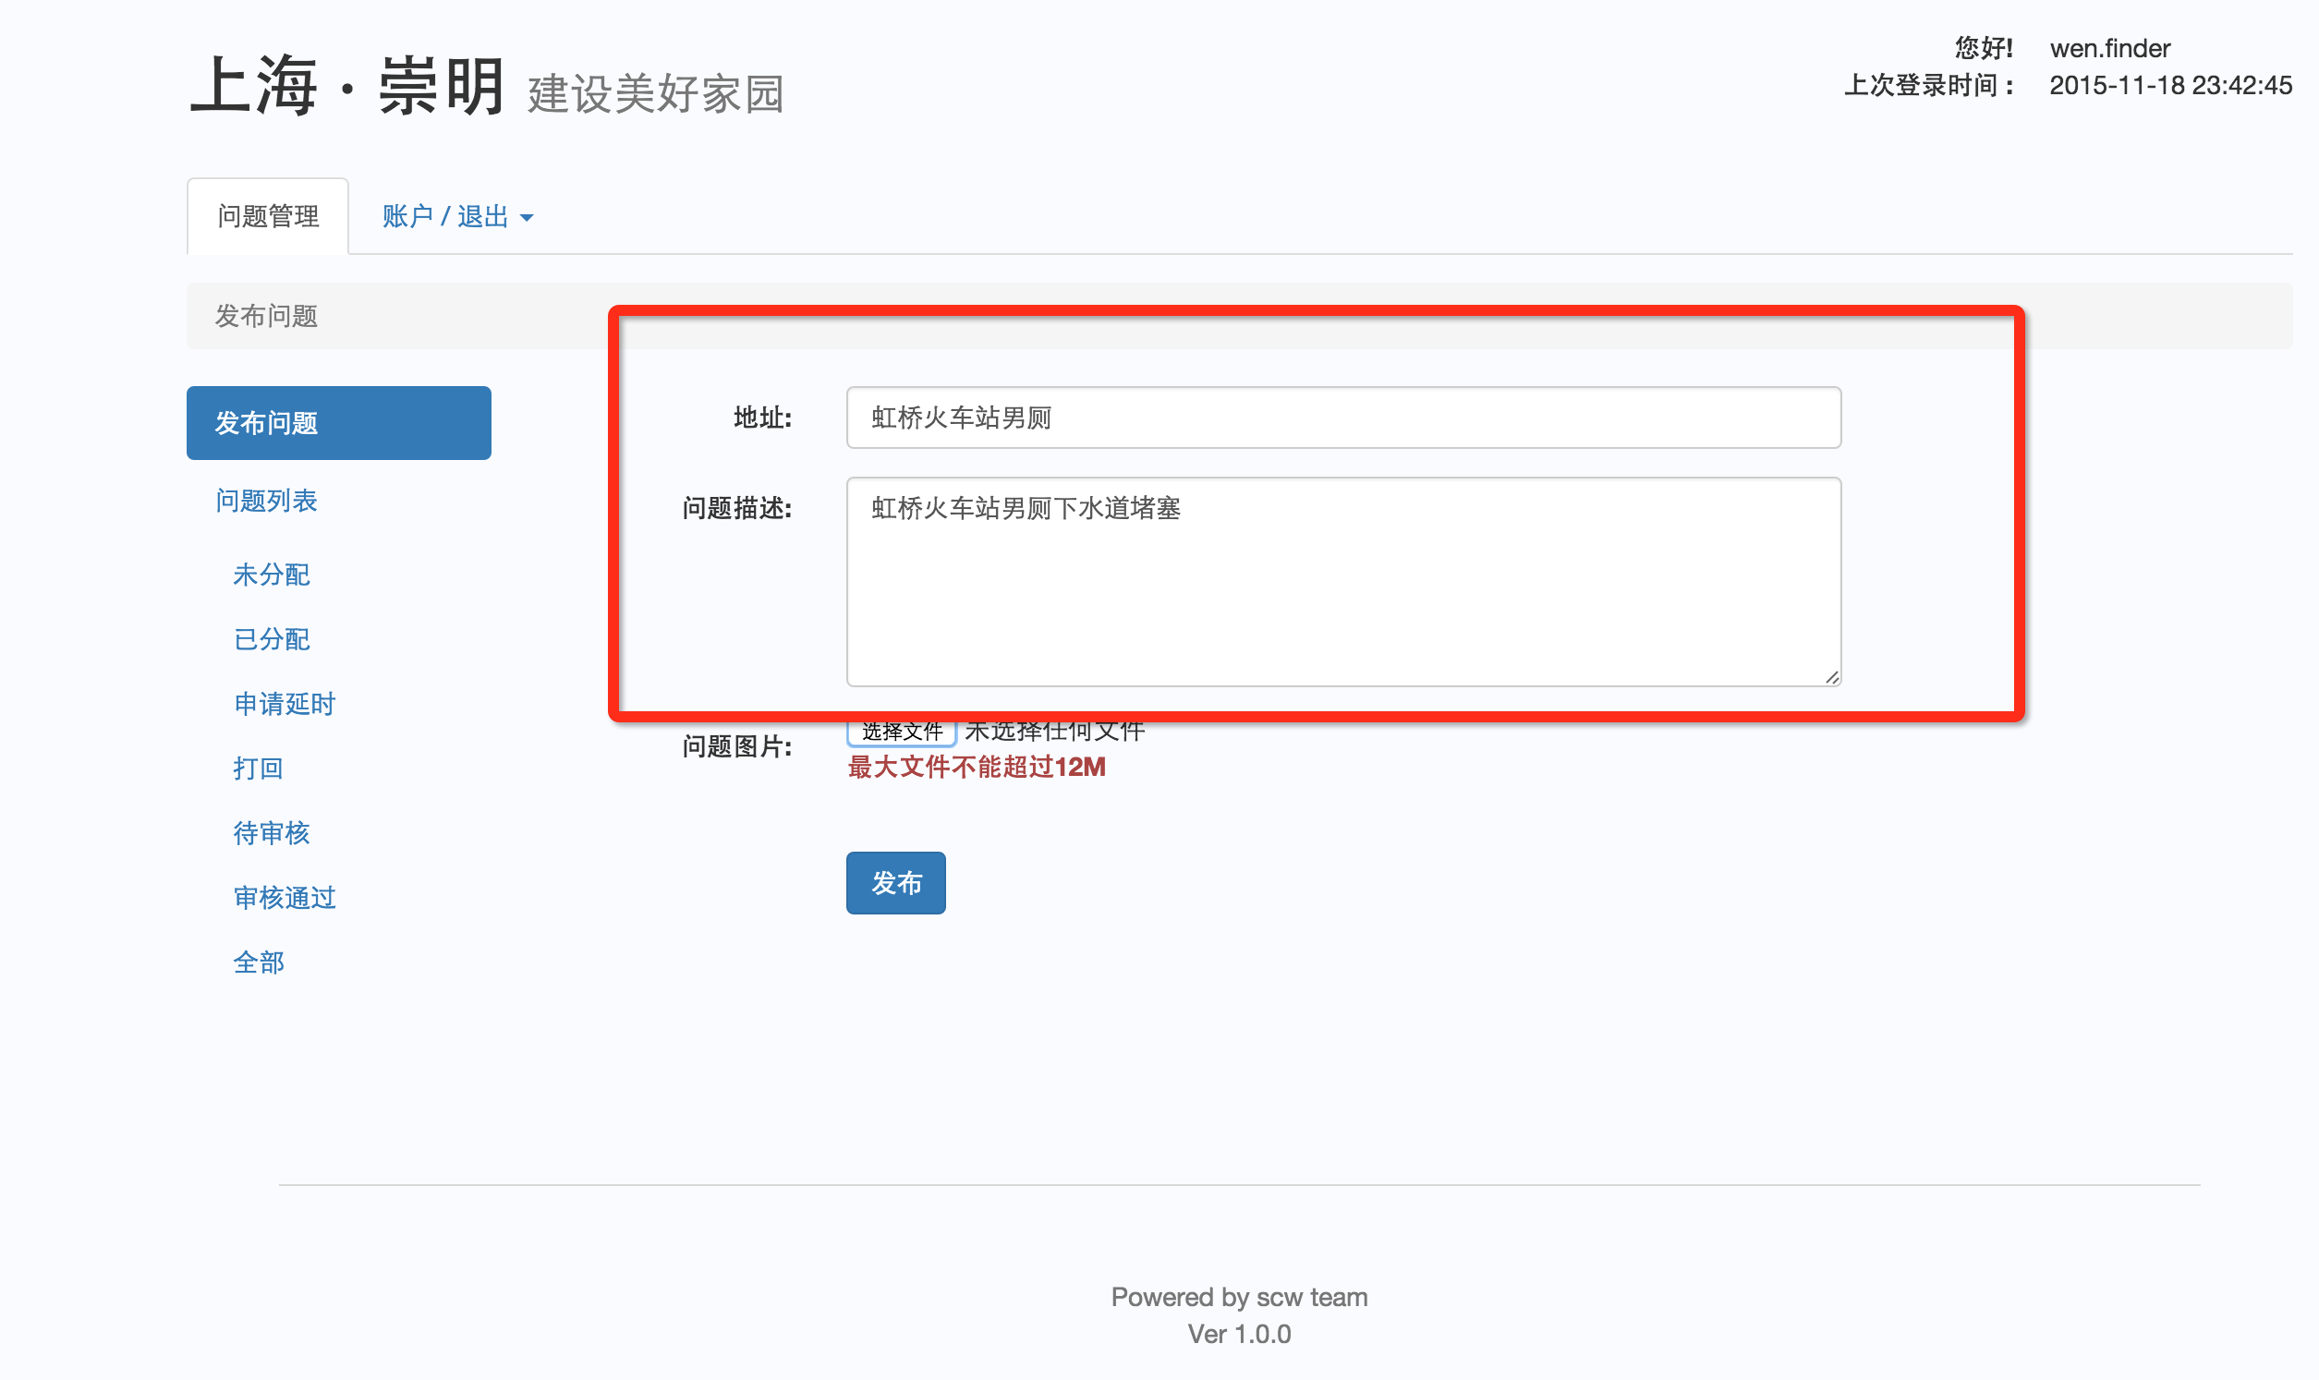

四、如果有现场照片，则点击"选择文件"按钮添加描述图片。每次只能添加一个文件，可多次添加。
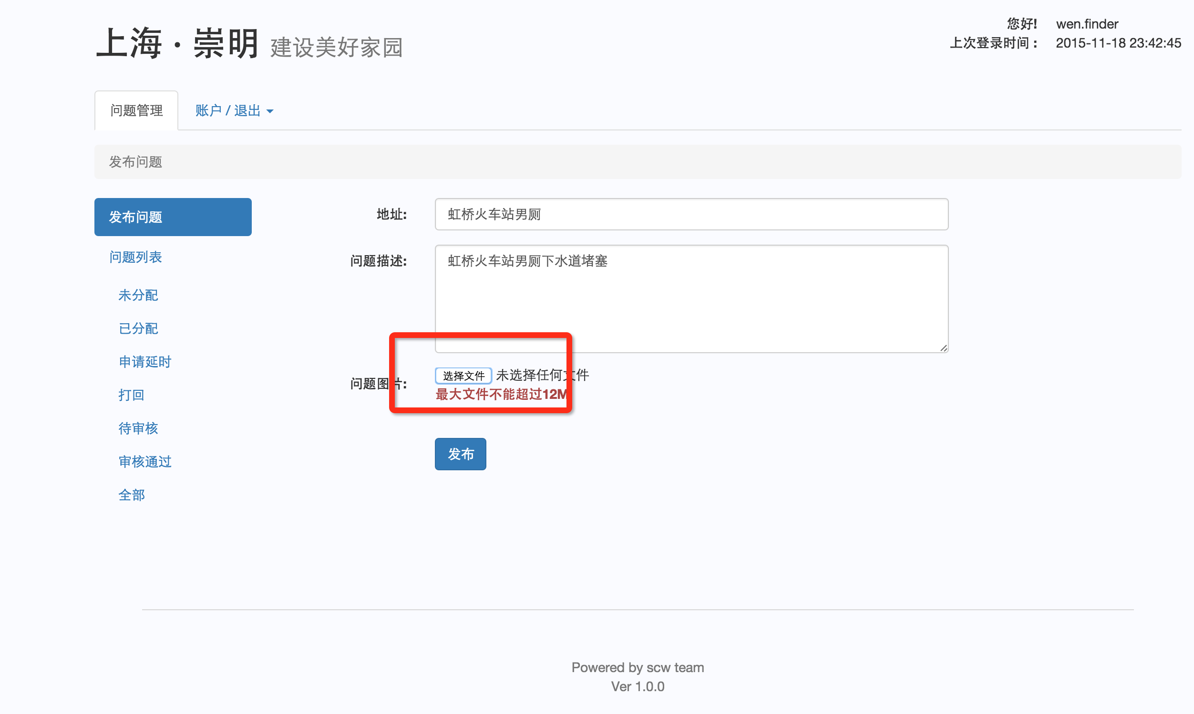

五、可删除您认为不合适的图片。
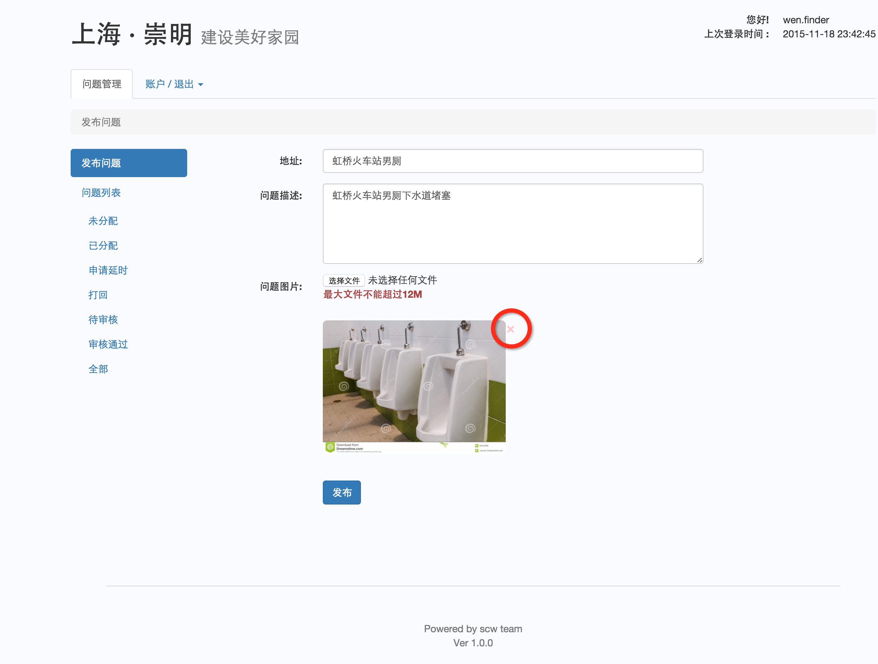

六、发布，点击发布。
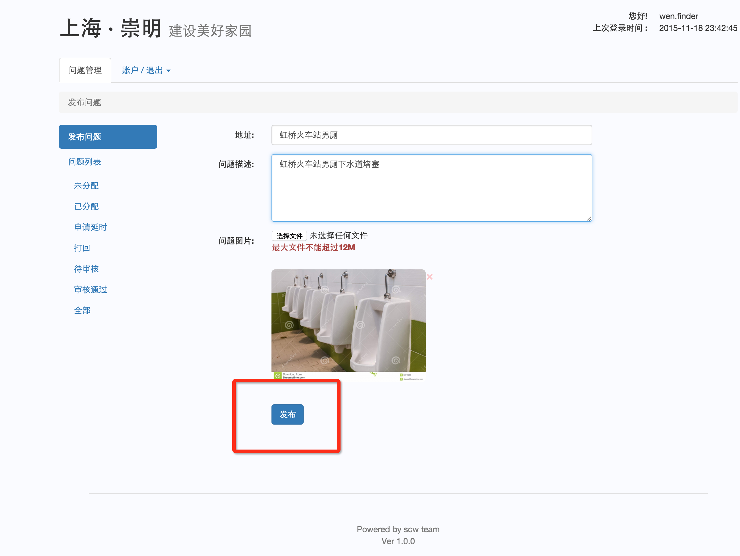

如何发布问题?

七、发布完的问题可以在左侧菜单“问题列表”中的子菜单“已分配”中找到。
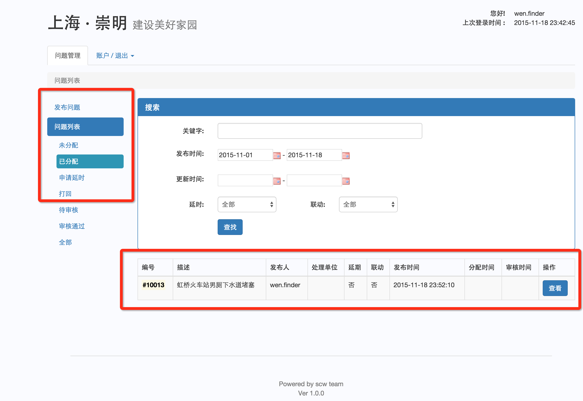

八、点击查看进入问题详情。
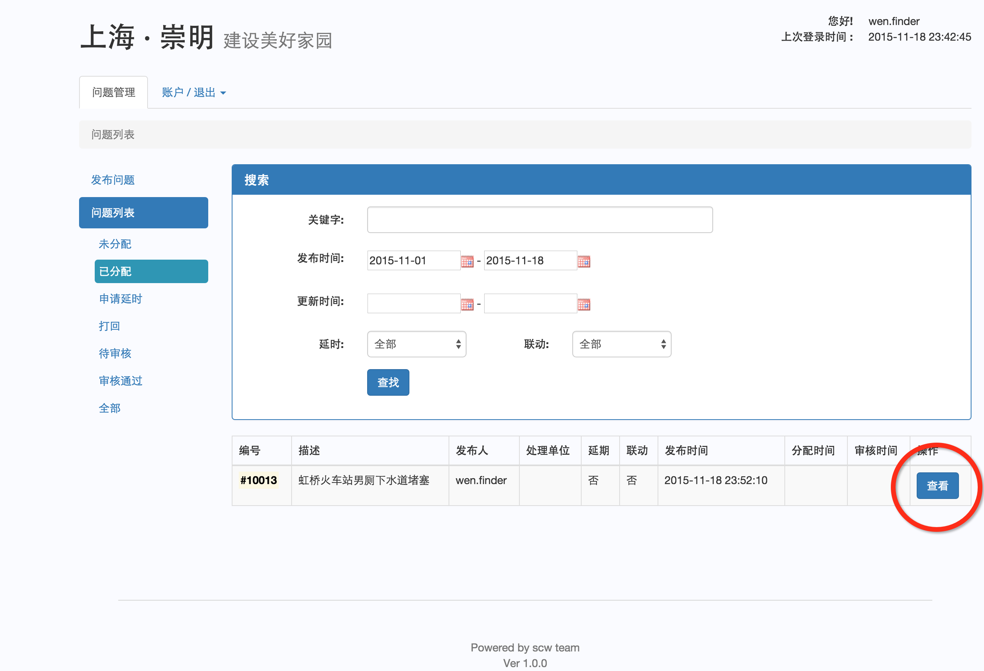

九、当您觉得问题不合适，您可以将问题撤销，这样管理员就不会把不合适的问题分派出去了。

